results
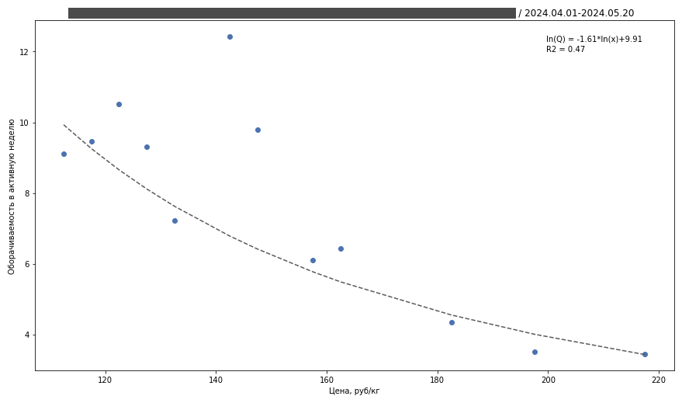
 | Показатель
SKU | SKU Name (SKU Code)
Сеть | Chain name
Даты | 2024.04.01-2024.05.20
Недель | 8
Включенные PoS | 9,872 / 11,285
Включенные PoS/Wks | 88,827 / 128,976 / 150,280
Учтенные кг | 260,788 / 335,461
ln(Q)= | -1.6113*ln(x) +9.9060
Q= | exp(-1.6113*ln(x) +9.9060)
PED | -1.6113
alpha | 9.906
R2 (unlogged) | 0.465
RMSE (unlogged) | 1.0015

